W30 调参+试玩
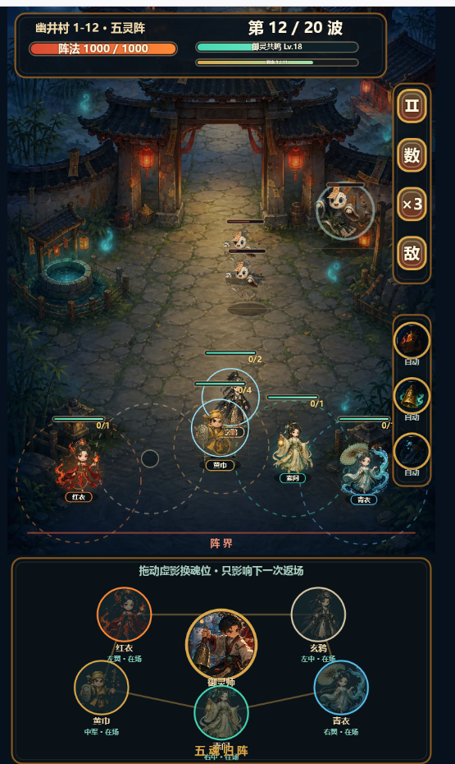
W30 · 调参 + 内部试玩 + Go/No-Go（7/20-7/26）
本周目标
能交给别人玩，拿到可量化的 Go/No-Go 数据。本周不加新功能，只调参+修Bug+试玩。

可执行项 | 状态 | 预期产出 | 验收标准
魂归冷却 A/B 测试（6s/12s/18s） | 待办 | 每个参数跑5局，记录魂归次数和挫败感
升级经验曲线调参 | 待办 | 一局10-14次三选一，后半局不频繁打断
失败归因结算页 | 待办 | 破阵来源 + 关键时间点
第一轮试玩：5-10名熟悉游戏的人 | 待办 | 观察规则理解、明显故障
记录每名测试者魂归/换位次数 | 待办 | 原始数据汇总
Bug修复（仅修阻断性Bug） | 待办 | 试玩发现的核心问题

7/26 Go/No-Go 评审
对照总览sheet的7项验收指标逐项打分： - 7项过5项 = Go，进入M2垂直切片 - 低于4项 = 回炉改核心，不堆内容 评审产出：Go/No-Go决策 + 原始试玩数据 + 下一阶段优先级

 |  |  |  | 5人割草 |  | 爽感 | 自动战斗
 |  |  |  | 局内肉鸽选牌强化 |  | 策略，进阶，爽感
 |  |  |  | 主角技能，强化角色 |  | 策略，角色技能
 |  |  |  | 角色血量和阵法血量
 |  |  |  |  | 角色血量相加=阵法血量
 |  |  |  |  | 角色被击败-扣除阵法血量
 |  |  |  |  | 角色上阵cd=阵法御灵能量
 |  |  |  | 玩家可拖动调整御灵位置

 |  |  |  | 角色升级
 |  |  |  | 1 | 充能成功，可上阵角色
 |  |  |  | 2 | 充能成功，已有角色，可升级角色

 |  |  |  | 局内肉鸽
 |  |  |  | 1

 |  |  |  | 红莲：
 |  |  |  | 1 | 发射火焰
 |  |  |  | 2 | 发射火焰射线
 |  |  |  | 3 | 火焰灼烧、火焰路径
 |  |  |  | 黄巾
 |  |  |  | 1 | 木槌攻击
 |  |  |  | 2 | 攻击减防御
 |  |  |  | 3 | 获得护盾，嘲讽
 |  |  |  | 玄鸦
 |  |  |  | 1 | 挥剑攻击
 |  |  |  | 2 | 召唤环绕飞剑
 |  |  |  | 3 | 飞剑附带流血

